収支
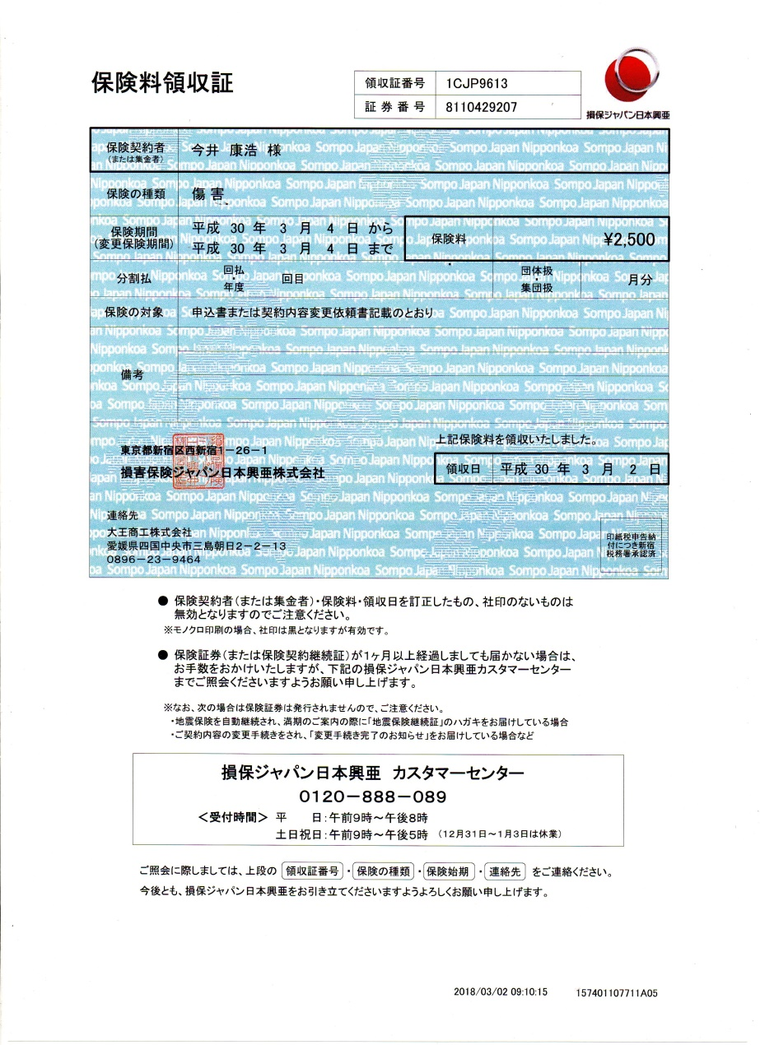
第７回会長杯 市内シングルス普及大会
H30年3月4日(日) 参加人数24名

＜支出＞
シャトル | 8本×3480円 |  | 27,840 円
賞品 | 2,886円 |  | 2,886 円
体育館代 | 減免 |  | 2,400 円
保険 | 25名×100円 |  | 2,500 円

 |  | 合計 | 35,626 円

＜収入＞
参加費 | 24名×1000円 |  | 24,000 円
協会負担 |  |  | 11,626 円
 |  | 合計 | 35,626 円

 |  | （参加費）－（支払合計）＝ | 0 円

